상품제안서
이염방지시트 대형 60매 | 상품코드: F32870

 |  |  |  |  |  |  | 02-412-0044 | www.easy1.co.kr
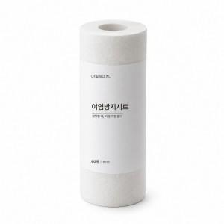

【상세/제작정보】 | (1)이염 방지(세탁 시, 색소 이염을 효과적으로 방지 (2)간편한 사용(세탁물과 함께 넣기만 하면 끝) (3)탁월한 흡착력(특수 섬유 구조로 이염 물질 및 먼지 강력 흡착) (4)일반/드럼 세탁기 모두 사용 가능 (5)넉넉한 60매 구성

【인쇄/포장옵션】 | / 개별 비닐 수축 포장 및 50개입 박스 포장

【공급단가】 | 수량 | 500~ | 1,000~ | 3,000~ | 5,000~ | 10,000~
*VAT별도 | 단가 | 4,000원 | 3,930원 | 3,840원 | 3,740원 | 3,680원

【상품 URL】 | http://www.easy1.co.kr/src/goods_detail.php?gdno=32870

